상품제안서
코로나 생활안심세트 21호 | 상품코드: F19793

 |  |  |  |  |  |  | 02-412-0044 | www.easy1.co.kr
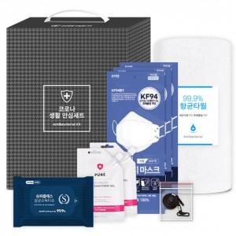

【상세/제작정보】 | - 타올-100장 이상 나염인쇄 무료 - 타올-자수인쇄 가능, 별도문의 必

【인쇄/포장옵션】 | 실크, 스티커 / 별도문의

【공급단가】 | 수량 | 100~ | 300~ | 500~ | 1,000~ | 2,000~
*VAT별도 | 단가 | 8,370원 | 8,060원 | 7,750원 | 7,440원 | 7,250원

【상품 URL】 | https://easy1.co.kr:443/src/goods_detail.php?gdno=19793

